p1
 |  | VÝVOJ POČTU ZAMĚSTNANCŮ - SYSTEMIZOVANÝCH MÍST (SM) NA ÚP ĆR OD JEHO VZNIKU

Období >>>> | PROSINEC 2010 | DUBEN 2011 | SRPEN 2011 | ŘÍJEN 2011 | PROSINEC 2011 | LEDEN 2012 | DUBEN 2012 | LEDEN 2013 | BŘEZEN 2013 | DUBEN 2013 | ČERVEN 2013 | SRPEN 2013 | ZÁŘÍ 2013 | ŘÍJEN 2013 | LEDEN 2014 | ČERVENEC 2014 | LEDEN 2015 | DUBEN 2015 | DUBEN 2015 | LEDEN 2016 | LEDEN 2017 | ČERVENEC 2017 | LEDEN 2018 | ČERVEN 2018 | LEDEN 2019

STAV - POČET SM | 8136 | 8136 | 7136 | 6951 | 6237 | 8190 | 8329 | 8382 | 8472 | 8532 | 8676 | 8692 | 9011 | 9020 | 9407 | 10007 | 9937 | 9927 | 10227 | 10408 | 10408 | 10708 | 10708 | 10708 | 10672
bez ESF
CELKEM |  | výchozí stav
 | zajišťováno 77 samostatnými ÚP |  | 1. vlna propouštění = zrušení 1000 SM. | 2. vlna propouštění = zrušení 185 SM | 3. vlna propouštění = zrušení 714 SM | příchod agend Hmotné nouze a zaměstnanců z obcí v počtu 1953 SM z počtu 3642 pracovníků vykonávající agendu HN na obcích - 1689 | mimořádné navýšení o 150 + 49 inspektorů kvality | 3 SM převod z MPSV navýšení 50 SM (pěstounská péče) | 90 SM (jedná se o dočasná SM) | 60 SM (jedná se o dočasná SM) - - posílení NSD + EKO | 144 SM (NA PĚSTOUNY) POSÍLENÍ KrP 126 | 16 SM PŘEVOD MPSV | 319 SM POSÍLENÍ KrP | 9 SM PŘEVOD MPSV | 6 SM PŘEVOD MPSV 381 SM POSÍLENÍ KrP | 600 SM POSÍLENÍ NSD | 20 SM SNÍŽENÍ SM (POKYN MPSV) "ZoSS" 50 SM SNÍŽENÍ SM (PŘEVOD IPSS NA MPSV) | 10 SM SNÍŽENÍ SM NA GŘ (POKYN MPSV) PŘEVOD METODIKY "Z A NSD" NA MPSV | 300 SM POSÍLENÍ NSD | 24 SM POSÍLENÍ (CALL CENTRUM) 157 SM POSÍLENÍ (KA08) |  | 300 SM POSÍLENÍ NSD |  |  | 36 SM SNÍŽENÍ SM Z DŮVODU PŘEHODNOCENÍ ČINNOSTI V AGENDĚ ZAMĚSTNANOSTI
ZDŮVODNĚNÍ ZMĚNY POČTU

Shrnutí >>>> |  | Vyjde-li se z vychozího počtu 8136 SM (před 4/2011) a připočte-li se k tomu "pouze" agenda HN převzatá z obcí za 3642 pracovníků, odpovídalo by to pořebě cca 11 778 SM na ÚP pro zpracování všech agend (SSP, ZAM, HN, atd…. atd). Z toho plyne, že současný stav 10672 SM je o 9,39 % nižší než je optimální stav!
Vývoj počtu systemizovaných míst ÚP ČR od roku 2011

 | duben 2011 | květen 2011 | červen 2011 | září 2011 | leden 2012 | duben 2012 | leden 2013 | březen 2013 | duben 2013 | červen 2013 | srpen 2013 | září 2013 | říjen 2013 | leden 2014 | červenec 2014 | leden 2015 | duben 2015 | duben 2015 | leden 2016 | leden 2017 | červenec 2017 | leden 2018 | červen 2018 | leden 2019
realita | 8136 | 7136 | 6951 | 6237 | 8190 | 8329 | 8382 | 8472 | 8532 | 8676 | 8692 | 9011 | 9020 | 9407 | 10007 | 9937 | 9927 | 10227 | 10408 | 10408 | 10708 | 10708 | 10708 | 10672
potřeba | 8136 | 8136 | 8136 | 8136 | 11778 | 11778 | 11778 | 11778 | 11778 | 11778 | 11778 | 11778 | 11778 | 11778 | 11778 | 11778 | 11778 | 11778 | 11778 | 11778 | 11778 | 11778 | 11778 | 11778

p3a
Podíl uchazečů o zaměstnání na obyvatelstvu 15-64 (v %)
Kraj | 2017 |  |  |  |  |  |  |  |  |  |  |  | 2018 |  |  |  |  |  |  |  |  |  |  |  | průměr rok1)
 | 1 | 2 | 3 | 4 | 5 | 6 | 7 | 8 | 9 | 10 | 11 | 12 | 1 | 2 | 3 | 4 | 5 | 6 | 7 | 8 | 9 | 10 | 11 | 12 | 2017 | 2018 | rozdíl
Praha | 3.3 | 3.3 | 3.2 | 3.0 | 2.9 | 2.9 | 2.9 | 2.9 | 2.7 | 2.5 | 2.4 | 2.3 | 2.3 | 2.3 | 2.2 | 2.1 | 2.0 | 2.0 | 2.1 | 2.2 | 2.1 | 2.0 | 1.9 | 1.9 | 2.9 | 2.1 | -0.8
Středočeský kraj | 4.4 | 4.3 | 4.0 | 3.6 | 3.4 | 3.3 | 3.5 | 3.4 | 3.3 | 3.1 | 3.0 | 3.2 | 3.3 | 3.1 | 2.9 | 2.7 | 2.6 | 2.5 | 2.7 | 2.7 | 2.6 | 2.5 | 2.5 | 2.6 | 3.6 | 2.8 | -0.8
Jihočeský kraj | 4.6 | 4.4 | 3.9 | 3.2 | 2.9 | 2.7 | 2.8 | 2.8 | 2.7 | 2.6 | 2.6 | 3.1 | 3.4 | 3.3 | 2.8 | 2.4 | 2.1 | 1.9 | 2.0 | 2.0 | 2.0 | 1.9 | 2.0 | 2.4 | 3.3 | 2.4 | -0.9
Plzeňský kraj | 3.7 | 3.5 | 3.1 | 2.7 | 2.6 | 2.5 | 2.6 | 2.6 | 2.5 | 2.3 | 2.3 | 2.6 | 2.7 | 2.6 | 2.3 | 2.1 | 1.9 | 1.9 | 2.0 | 2.1 | 2.0 | 1.9 | 1.9 | 2.1 | 2.8 | 2.1 | -0.7
Karlovarský kraj | 5.5 | 5.3 | 4.9 | 4.6 | 4.2 | 4.0 | 3.9 | 3.8 | 3.6 | 3.4 | 3.3 | 3.5 | 3.6 | 3.5 | 3.2 | 3.0 | 2.8 | 2.7 | 2.8 | 2.8 | 2.7 | 2.7 | 2.7 | 2.9 | 4.3 | 3.0 | -1.3
Ústecký kraj | 7.9 | 7.8 | 7.4 | 7.0 | 6.6 | 6.4 | 6.3 | 6.1 | 5.8 | 5.5 | 5.3 | 5.4 | 5.5 | 5.5 | 5.2 | 5.0 | 4.7 | 4.6 | 4.7 | 4.7 | 4.5 | 4.3 | 4.3 | 4.5 | 6.6 | 4.8 | -1.7
Liberecký kraj | 5.3 | 5.2 | 4.9 | 4.6 | 4.3 | 4.1 | 4.1 | 4.1 | 3.9 | 3.7 | 3.6 | 3.8 | 3.9 | 3.8 | 3.6 | 3.3 | 3.2 | 3.1 | 3.2 | 3.1 | 3.1 | 3.0 | 2.9 | 3.2 | 4.4 | 3.3 | -1.1
Královéhradecký kraj | 3.8 | 3.7 | 3.5 | 3.0 | 2.8 | 2.7 | 2.9 | 2.8 | 2.7 | 2.6 | 2.5 | 2.7 | 2.8 | 2.7 | 2.5 | 2.2 | 2.1 | 2.1 | 2.2 | 2.2 | 2.2 | 2.1 | 2.0 | 2.3 | 3.0 | 2.3 | -0.7
Pardubický kraj | 4.2 | 4.0 | 3.6 | 3.0 | 2.7 | 2.6 | 2.8 | 2.8 | 2.6 | 2.4 | 2.4 | 2.8 | 3.0 | 2.9 | 2.5 | 2.1 | 1.9 | 1.8 | 2.0 | 2.0 | 1.9 | 1.8 | 1.8 | 2.2 | 3.1 | 2.2 | -0.9
Vysočina | 5.3 | 5.1 | 4.5 | 3.8 | 3.5 | 3.5 | 3.6 | 3.6 | 3.5 | 3.3 | 3.3 | 3.8 | 3.9 | 3.7 | 3.4 | 2.9 | 2.7 | 2.6 | 2.8 | 2.8 | 2.8 | 2.6 | 2.6 | 3.0 | 3.9 | 3.0 | -0.9
Jihomoravský kraj | 6.2 | 6.1 | 5.7 | 5.2 | 4.8 | 4.7 | 4.8 | 4.7 | 4.5 | 4.3 | 4.3 | 4.6 | 4.8 | 4.6 | 4.3 | 3.9 | 3.7 | 3.6 | 3.8 | 3.8 | 3.7 | 3.5 | 3.5 | 3.9 | 5.0 | 4.0 | -1.1
Olomoucký kraj | 6.1 | 6.0 | 5.5 | 5.0 | 4.6 | 4.4 | 4.4 | 4.3 | 4.1 | 3.9 | 3.9 | 4.3 | 4.6 | 4.4 | 4.0 | 3.6 | 3.3 | 3.2 | 3.2 | 3.2 | 3.1 | 3.0 | 3.0 | 3.4 | 4.8 | 3.5 | -1.2
Zlínský kraj | 5.1 | 4.9 | 4.5 | 4.0 | 3.6 | 3.5 | 3.7 | 3.6 | 3.4 | 3.2 | 3.1 | 3.4 | 3.5 | 3.3 | 3.1 | 2.7 | 2.5 | 2.5 | 2.6 | 2.6 | 2.5 | 2.3 | 2.3 | 2.6 | 3.9 | 2.8 | -1.1
Moravskoslezský kraj | 7.5 | 7.3 | 7.0 | 6.7 | 6.4 | 6.2 | 6.3 | 6.1 | 5.9 | 5.6 | 5.4 | 5.8 | 5.9 | 5.6 | 5.4 | 5.1 | 4.8 | 4.7 | 4.8 | 4.7 | 4.6 | 4.4 | 4.3 | 4.7 | 6.4 | 5.0 | -1.5
Celkem ČR | 5.3 | 5.1 | 4.8 | 4.4 | 4.1 | 4.0 | 4.1 | 4.0 | 3.8 | 3.6 | 3.5 | 3.8 | 3.9 | 3.7 | 3.5 | 3.2 | 3.0 | 2.9 | 3.1 | 3.1 | 3.0 | 2.8 | 2.8 | 3.1 | 4.3 | 3.2 | -1.1
1)počítáno z nezaokrouhlených hodnot

Počet uchazečů o zaměstnání (v tis.)
Kraj | 2017 |  |  |  |  |  |  |  |  |  |  |  | 2018 |  |  |  |  |  |  |  |  |  |  |  | průměr 1)
 | 1 | 2 | 3 | 4 | 5 | 6 | 7 | 8 | 9 | 10 | 11 | 12 | 1 | 2 | 3 | 4 | 5 | 6 | 7 | 8 | 9 | 10 | 11 | 12 | 2017 | 2018 | rozdíl
Praha | 30.1 | 29.4 | 28.7 | 27.7 | 26.9 | 26.2 | 26.9 | 26.3 | 24.8 | 23.5 | 22.2 | 21.8 | 21.7 | 21.3 | 20.4 | 19.9 | 19.5 | 19.3 | 20.3 | 20.4 | 19.7 | 19.0 | 18.4 | 18.5 | 26.5 | 20.0 | -6.5
Středočeský kraj | 39.7 | 38.8 | 36.3 | 33.5 | 31.8 | 30.9 | 31.8 | 31.3 | 30.3 | 28.7 | 28.0 | 29.4 | 30.3 | 29.4 | 27.8 | 26.0 | 24.9 | 24.5 | 25.6 | 25.7 | 25.1 | 24.0 | 23.8 | 25.2 | 32.9 | 26.2 | -6.7
Jihočeský kraj | 20.9 | 20.2 | 17.8 | 15.0 | 13.7 | 12.9 | 13.3 | 13.1 | 12.6 | 12.1 | 12.4 | 14.1 | 15.5 | 15.0 | 13.1 | 11.1 | 9.8 | 9.2 | 9.5 | 9.5 | 9.4 | 9.1 | 9.5 | 11.1 | 15.1 | 11.1 | -3.9
Plzeňský kraj | 15.1 | 14.5 | 13.0 | 11.7 | 11.0 | 10.7 | 11.0 | 10.8 | 10.3 | 9.7 | 9.6 | 10.5 | 11.1 | 10.7 | 9.7 | 8.8 | 8.2 | 8.0 | 8.5 | 8.7 | 8.4 | 8.0 | 8.1 | 9.0 | 11.7 | 9.0 | -2.7
Karlovarský kraj | 11.9 | 11.6 | 10.8 | 9.9 | 9.2 | 8.7 | 8.5 | 8.2 | 7.9 | 7.4 | 7.3 | 7.5 | 7.7 | 7.5 | 7.0 | 6.5 | 6.1 | 5.9 | 6.0 | 5.9 | 5.8 | 5.7 | 5.8 | 6.2 | 9.3 | 6.4 | -2.8
Ústecký kraj | 45.2 | 44.6 | 42.6 | 40.4 | 38.4 | 36.7 | 36.5 | 35.3 | 34.1 | 32.2 | 31.0 | 31.5 | 32.5 | 32.1 | 30.9 | 29.5 | 28.1 | 27.3 | 27.6 | 27.4 | 26.9 | 25.7 | 25.4 | 26.3 | 37.9 | 28.5 | -9.4
Liberecký kraj | 16.4 | 16.1 | 15.4 | 14.3 | 13.4 | 12.8 | 13.0 | 12.8 | 12.4 | 11.9 | 11.5 | 11.9 | 12.1 | 11.9 | 11.3 | 10.6 | 10.1 | 9.8 | 10.1 | 10.0 | 9.9 | 9.5 | 9.5 | 10.1 | 13.7 | 10.5 | -3.2
...
Počet uchazečů o zaměstnání - ženy (v tis.)
Liberecký kraj | 5.7 | 5.6 | 6.4 | 6.6 | 7.0 | 7.7 | 7.8 | 8.0 | 8.6 | 8.3 | 8.2 | 8.7 | 9.0 | 9.4 | 10.0 | 10.3 | 10.6 | 11.1 | 11.2 | 11.3 | 11.2 | 10.8 | 11.0 | 11.0 | 7.3 | 10.5 | 3.2
Královéhradecký kraj | 6.8 | 6.9 | 7.0 | 7.2 | 7.8 | 8.3 | 7.9 | 8.3 | 8.6 | 8.9 | 8.9 | 8.8 | 9.4 | 9.9 | 10.5 | 11.6 | 11.9 | 13.0 | 12.6 | 12.5 | 13.0 | 13.4 | 13.0 | 12.8 | 7.8 | 11.8 | 4.0
Pardubický kraj | 10.5 | 11.0 | 12.2 | 13.1 | 13.9 | 14.5 | 15.5 | 16.5 | 18.6 | 18.6 | 19.5 | 20.0 | 22.2 | 22.4 | 24.3 | 25.7 | 28.3 | 30.1 | 32.3 | 32.9 | 34.7 | 35.0 | 36.7 | 35.6 | 14.9 | 29.4 | 14.5
Vysočina | 5.6 | 6.0 | 6.3 | 6.4 | 6.5 | 6.8 | 6.8 | 6.9 | 7.2 | 7.3 | 7.5 | 7.5 | 7.6 | 8.5 | 8.6 | 8.9 | 10.1 | 10.2 | 10.5 | 10.4 | 10.5 | 10.4 | 10.3 | 10.0 | 6.6 | 9.6 | 2.9
Jihomoravský kraj | 11.6 | 12.7 | 13.4 | 13.8 | 15.0 | 15.5 | 15.6 | 16.9 | 17.3 | 17.1 | 16.5 | 16.8 | 18.8 | 19.8 | 20.9 | 22.2 | 23.3 | 23.8 | 24.7 | 24.7 | 24.9 | 24.7 | 25.1 | 24.0 | 14.9 | 22.8 | 7.8
Olomoucký kraj | 6.3 | 6.7 | 7.2 | 7.7 | 8.3 | 8.7 | 8.9 | 9.4 | 9.1 | 9.0 | 8.9 | 8.7 | 9.1 | 9.6 | 9.9 | 10.7 | 11.2 | 11.4 | 11.7 | 11.7 | 11.6 | 11.3 | 11.2 | 10.9 | 8.1 | 10.7 | 2.6
Zlínský kraj | 6.6 | 7.1 | 7.3 | 7.7 | 8.1 | 8.2 | 8.4 | 8.7 | 9.0 | 8.6 | 8.3 | 8.0 | 8.7 | 8.9 | 9.5 | 9.6 | 10.7 | 10.9 | 11.3 | 11.7 | 11.8 | 11.4 | 11.5 | 11.8 | 7.9 | 10.5 | 2.6
Moravskoslezský kraj | 10.5 | 11.1 | 11.3 | 11.5 | 12.5 | 12.9 | 13.3 | 14.3 | 14.5 | 14.4 | 13.9 | 14.0 | 14.6 | 14.7 | 15.3 | 16.4 | 16.9 | 17.4 | 17.6 | 18.1 | 18.2 | 17.9 | 17.8 | 17.2 | 12.7 | 16.7 | 4.0
Celkem ČR | 135.5 | 143.1 | 150.9 | 159.1 | 174.0 | 183.5 | 188.1 | 199.3 | 206.1 | 209.9 | 213.8 | 216.6 | 230.7 | 239.3 | 253.5 | 267.1 | 283.2 | 301.5 | 310.0 | 313.2 | 316.1 | 316.9 | 323.5 | 324.4 | 178.2 | 285.5 | 107.3
1)počítáno z nezaokrouhlených hodnot
Meziroční rozdíly počtu uchazečů o zaměstnání
1 | -2363
2 | -16239
3 | -25062
4 | -26286
5 | -24823
6 | -21725
7 | -19700
8 | -19959
9 | -25366
10 | -24543
11 | -30236
12 | -53100
1 | -37774
2 | -25211
3 | -22582
4 | -16520
5 | -7857
6 | -4189
7 | 13
8 | 5158
9 | 18070
10 | 26144
11 | 32094
12 | 36860
1 | 51720
2 | 51998
3 | 62588
4 | 67906
5 | 65364
6 | 65887
7 | 65499
8 | 65038
9 | 63873
10 | 59919
11 | 56815
12 | 51522
1 | 43465
2 | 31707
3 | 20547
4 | 9680
5 | 2510
6 | -3294
7 | -9732
8 | -16506
9 | -27960
10 | -37043
11 | -47805
12 | -54919
1 | -73083
2 | -77273
...

p3c
...
Vývoj míry nezaměstnanosti v % v zemích EU v letech 2017 - 2018
Croatia | 14.2 | 13.9 | 13.2 | 11.6 | 10.3 | 9.7 | 9.5 | 9.6 | 9.5 | 10.3 | 10.6 | 10.5 | 11.0 | 10.6 | 9.9 | 8.7 | 7.7 | 7.5 | 7.4 | 7.3 | 7.2 | 8.1 | 8.4 | 8.4
France | 10.4 | 10.1 | 9.7 | 9.3 | 9.1 | 8.9 | 9.1 | 9.6 | 9.2 | 9.2 | 9.2 | 9.3 | 9.8 | 9.7 | 9.4 | 9.0 | 8.7 | 8.4 | 8.5 | 9.1 | 8.9 | 9.2 | 9.3 | 9.3
Cyprus | 13.8 | 13.9 | 13.1 | 11.2 | 10.3 | 10.4 | 10.6 | 10.2 | 9.2 | 8.6 | 10.7 | 11.2 | 11.5 | 11.1 | 9.8 | 7.7 | 7.0 | 7.4 | 8.1 | 8.0 | 7.6 | 7.1 | 9.6 | 9.8
Italy | 12.4 | 11.9 | 12.1 | 11.1 | 11.1 | 10.7 | 10.7 | 10.2 | 10.9 | 11.3 | 11.5 | 10.8 | 11.9 | 11.3 | 11.6 | 11.3 | 10.3 | 10.4 | 9.7 | 8.5 | 10.0 | 11.1 | 10.9 | 10.2
Spain | 18.8 | 18.9 | 18.6 | 17.9 | 17.2 | 16.6 | 16.3 | 16.4 | 16.5 | 16.6 | 16.6 | 16.4 | 16.8 | 16.9 | 16.5 | 15.9 | 15.3 | 14.7 | 14.5 | 14.6 | 14.6 | 14.6 | 14.5 | 14.2
Estonia | 6.1 | 5.6 | 5.7 | 6.3 | 7.0 | 6.5 | 5.8 | 5.2 | 5.6 | 5.1 | 5.3 | 5.6 | 6.7 | 6.8 | 6.0 | 5.2 | 5.1 | 5.0 | 5.1 | 5.3 | 5.6 | 5.1 | 4.4 | :
Greece | 23.8 | 23.8 | 22.6 | 21.6 | 21.8 | 20.2 | 20.2 | 20.7 | 19.9 | 20.5 | 22.0 | 21.3 | 20.9 | 22.1 | 20.6 | 19.8 | 19.2 | 18.0 | 18.5 | 18.9 | 17.6 | 18.2 | : | :
Hungary | 4.4 | 4.5 | 4.6 | 4.4 | 4.3 | 4.2 | 4.2 | 4.1 | 4.0 | 3.8 | 3.8 | 3.8 | 3.8 | 3.9 | 3.8 | 3.7 | 3.6 | 3.6 | 3.7 | 3.8 | 3.7 | 3.6 | 3.6 | :
United Kingdom | 4.6 | 4.6 | 4.5 | 4.2 | 4.3 | 4.4 | 4.4 | 4.4 | 4.4 | 4.2 | 4.2 | 4.1 | 4.2 | 4.2 | 4.1 | 3.9 | 3.8 | 4.0 | 4.1 | 4.2 | 4.2 | 4.0 | : | :
Zdroj: Eurostat 31.1.2019, sezonně neočištěná data
Vývoj míry nezaměstnanosti (v %)
 | Czechia | European Union - 28 countries
2017 01 | 3.6 | 8.4
2017 02 | 3.5 | 8.4
2017 03 | 3.3 | 8.2
2017 04 | 3.3 | 7.8
2017 05 | 2.8 | 7.6
2017 06 | 2.8 | 7.4
2017 07 | 2.9 | 7.4
2017 08 | 2.8 | 7.3
2017 09 | 2.7 | 7.3
2017 10 | 2.6 | 7.4
2017 11 | 2.3 | 7.3
2017 12 | 2.3 | 7.2
2018 01 | 2.6 | 7.5
2018 02 | 2.6 | 7.5
2018 03 | 2.1 | 7.3
2018 04 | 2.2 | 7.0
2018 05 | 2.2 | 6.7
2018 06 | 2.2 | 6.6
2018 07 | 2.3 | 6.5
2018 08 | 2.5 | 6.5
2018 09 | 2.3 | 6.6
2018 10 | 2.0 | 6.7
2018 11 | 1.9 | 6.7
2018 12 | 2.3 | 6.5

p3d
Mezinárodní srovnání ČR a EU28 (roční průměry)

Míra nezaměstnanosti v %
 | Czechia | European Union - 28 countries
2009 | 6.7 | 9
2010 | 7.3 | 9.6
2011 | 6.7 | 9.7
2012 | 7 | 10.5
2013 | 7 | 10.9
2014 | 6.1 | 10.2
2015 | 5.1 | 9.4
2016 | 4 | 8.6
2017 | 2.9 | 7.6
2018 | 2.2 | 7
Míra nezaměstnanosti mladých do 25 let v %
 | Czech Republic | EU 28
2008 | 9.9 | 15.9
2009 | 16.6 | 20.3
2010 | 18.3 | 21.4
2011 | 18.1 | 21.8
2012 | 19.5 | 23.3
2013 | 18.9 | 23.7
2014 | 15.9 | 22.2
2015 | 12.6 | 20.3
2016 | 10.5 | 18.7
2017 | 7.9 | 16.8
2018 | 6.7 | 15.6

Míra dlouhodobé nezaměstnanosti v %
 | Czechia | European Union - 28 countries
 | 2 | 2.9
 | 3 | 3.8
 | 2.7 | 4.1
 | 3 | 4.6
 | 3 | 5.1
 | 2.7 | 5
 | 2.4 | 4.5
 | 1.7 | 4
 | 1 | 3.4
Míra nezaměstnanosti osob s nízkou kvalifikací v %
 | Czechia | European Union - 28 countries
2009 | 24.1 | 14.4
2010 | 25 | 15.6
2011 | 24.3 | 16.2
2012 | 28.5 | 18.2
2013 | 25.6 | 19.2
2014 | 22.1 | 18.5
2015 | 22.7 | 17.3
2016 | 20.5 | 16.1
2017 | 13.1 | 14.7

Zdroj: EUROSTAT

mapa1217
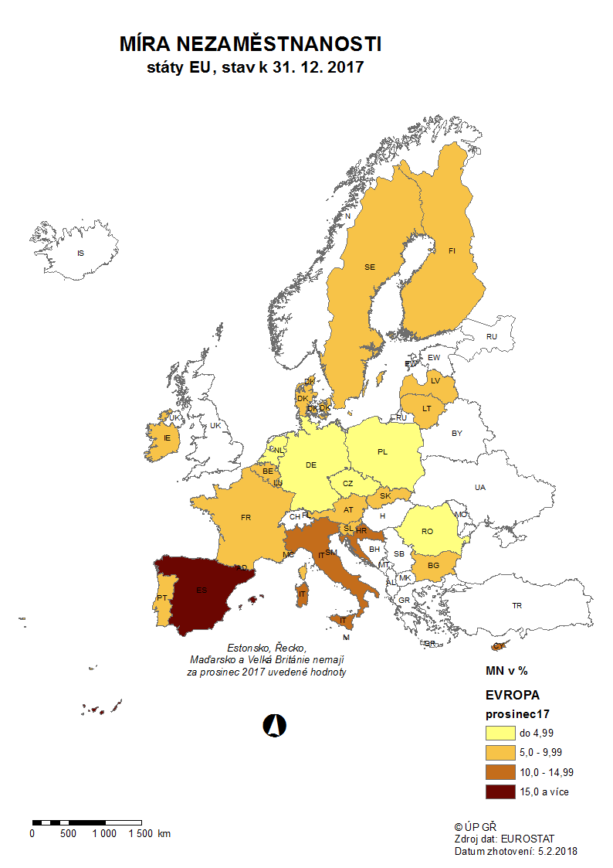

mapa1218
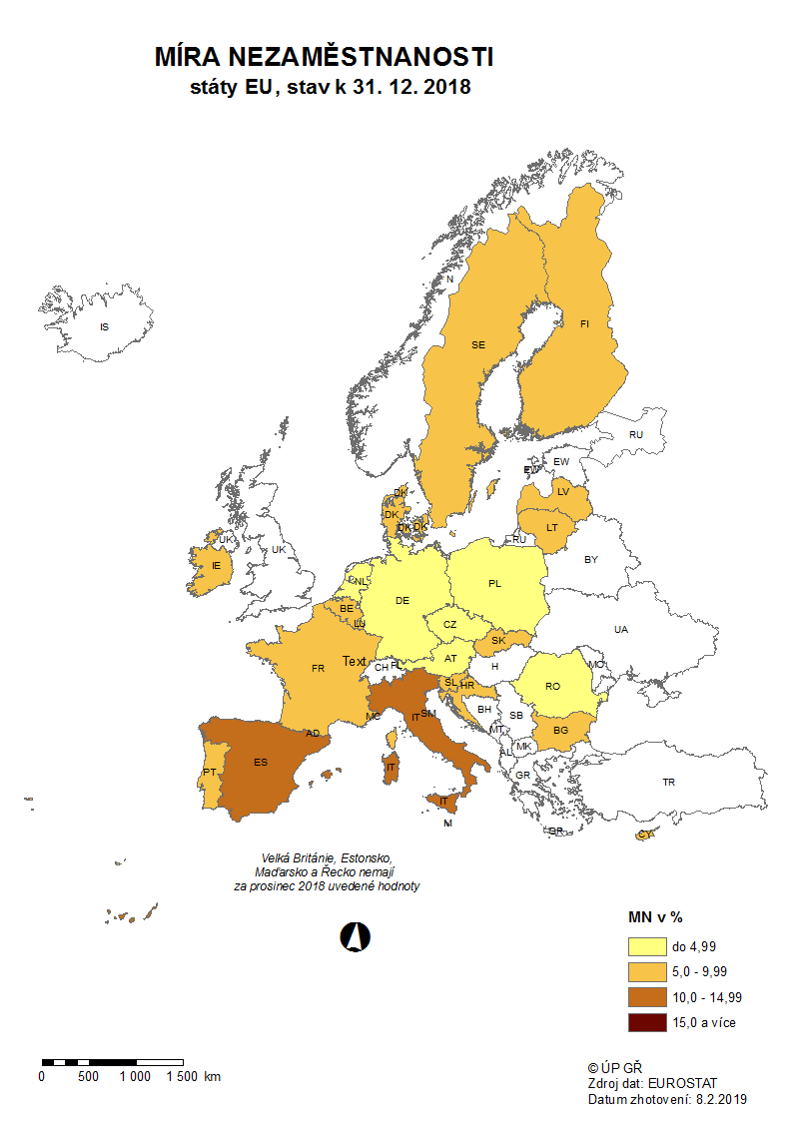

p3f
Hlášená hromadná propouštění v letech 2016-2018
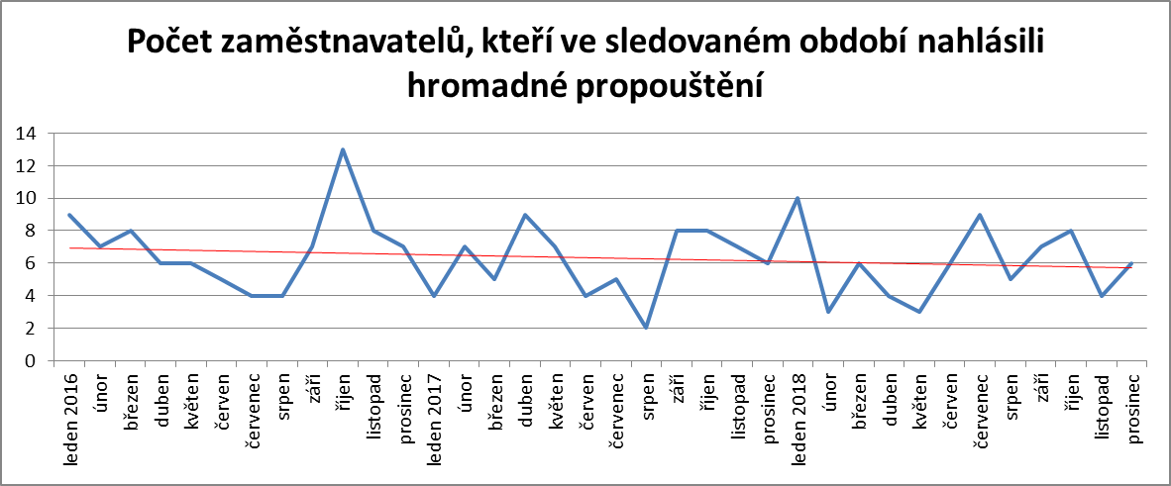

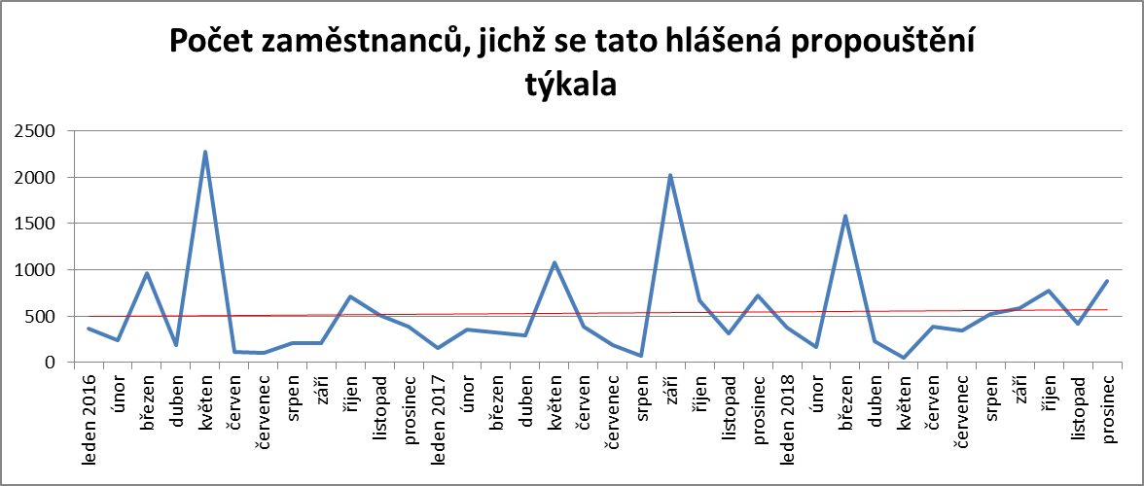

p6b
...
vytvořená místa |  | umístění uchazeči |  | umístění uchazeči |  | vytvořená místa |  | počet podpořených OZP |  | počet podpořených OZP |  | počet podpořených OZP |  | počet dohod |  | zaměstnanci |  | osoby SVČ
653 | 261 | 628 | 267 | 1,454 | 490 | 2,028 | 53 | 1,416 | 201 | 39 | 3 | 182 | 117 | 915 | 915 | 0 | 0 | 48 | 45
618 | 331 | 585 | 330 | 1,406 | 586 | 1,950 | 57 | 1,367 | 243 | 38 | 3 | 190 | 126 | 2,850 | 2,853 | 0 | 0 | 54 | 56
576 | 391 | 555 | 405 | 1,372 | 665 | 1,935 | 90 | 1,351 | 277 | 36 | 4 | 200 | 136 | 3,192 | 3,197 | 0 | 0 | 55 | 63
574 | 462 | 538 | 461 | 1,365 | 751 | 1,902 | 105 | 1,348 | 322 | 35 | 4 | 239 | 175 | 3,251 | 3,257 | 0 | 0 | 53 | 70
568 | 529 | 543 | 538 | 1,370 | 849 | 1,864 | 123 | 1,396 | 460 | 36 | 5 | 259 | 199 | 3,287 | 3,293 | 0 | 0 | 48 | 76
539 | 595 | 517 | 606 | 1,334 | 924 | 1,816 | 136 | 1,365 | 512 | 35 | 5 | 263 | 207 | 3,333 | 3,339 | 0 | 0 | 46 | 81
671 | 769 | 642 | 770 | 1,319 | 1,013 | 1,785 | 156 | 1,335 | 534 | 35 | 6 | 284 | 229 | 3,390 | 3,396 | 0 | 0 | 45 | 94
1,369 | 1,607 | 1,325 | 1,585 | 1,263 | 1,057 | 1,720 | 169 | 1,276 | 560 | 34 | 6 | 290 | 237 | 3,424 | 3,431 | 0 | 0 | 39 | 96

Počet osob podpořených v rámci APZ v roce 2018
VPP | 6,222
SÚPM zřízená | 14
SÚPM vyhrazená | 1,585
SÚPM - SVČ | 1,057
CHPM zřízená | 560
CHPM - SVČ | 6
Příspěvek na provoz CHPM a CHPM SVČ | 237
CHPM vymezená + SVČ | 3,431
Příspěvek na zapracování | 0
Překlenovací příspěvek | 96
Projekty ESF - OP LZZ - VPP | 10,057
Projekty ESF - OP LZZ - SÚPM | 7,406
Příspěvek na dojížďku a příspěvek na přestěhování | 2,515
Odborná praxe do 30ti let | 2,118
Rekvalifikace | 7,231
Zvolená rekvalifikace | 6,010
Poradenství | 1,446

Rekvalifikace 2) |  | Zvolená rekvalifikace 2) |  | Poradenství

uchazeči |  | uchazeči |  | uchazeči
stav | celkem | stav | celkem | stav | celkem
na konci | od poč. | na konci | od poč. | na konci | od poč.
sled.měs. | roku | sled.měs. | roku | sled.měs. | roku
598 | 433 | 401 | 244 | 31 | 61
1,107 | 1,467 | 13 | 473 | 51 | 208
860 | 2,319 | 6 | 801 | 30 | 355
886 | 3,237 | 592 | 2,166 | 24 | 498
978 | 4,190 | 561 | 2,809 | 24 | 595
337 | 4,564 | 272 | 3,203 | 12 | 807
200 | 4,688 | 236 | 3,530 | 12 | 867
234 | 4,891 | 189 | 3,825 | 12 | 886
673 | 5,621 | 381 | 4,249 | 39 | 1,023
824 | 6,497 | 647 | 4,921 | 2 | 1,149
527 | 7,079 | 648 | 5,554 | 41 | 1,329
122 | 7,231 | 386 | 6,010 | 0 | 1,446
...

